Sheet1
MMSK
queue.MMSK(Lambda, Mi, S, K).Nfila() | LEGENDA
queue.MMSK(Lambda, Mi, S, K).Nsistema() | CÓDIGO | SIGNIFICADO
queue.MMSK(Lambda, Mi, S, K).P(n) | .Nfila() | = Número médio de unidades na fila
queue.MMSK(Lambda, Mi, S, K).P0() | .Nsistema() | = Número médio de unidades na fila
queue.MMSK(Lambda, Mi, S, K).Pfila() | .P(n) | = Probabilidade de que haja "n" unidades no sistema. (Tambem pode ser entendido como a porcentagem topo que, em média, o sistema opera com "n" unidades).
queue.MMSK(Lambda, Mi, S, K).Ro() | .Pfila() | = Probabilidade de haver fila. (perceba que isso é 1-P0()).
queue.MMSK(Lambda, Mi, S, K).Tfila() | .Ro() | =Taxa de utilização do sistema
queue.MMSK(Lambda, Mi, S, K).Tsistema() | .Tfila() | = Tempo médio que uma unidade gasta na fila
 | .Tsistema() | = Tempo médio que uma unidade gasta no sistema
MG1 | .P0() | = Probabilidade de que haja zero unidades no sistema, ou seja, ninguem na fila ou em atendimento
queue.MG1(Lambda, Mi, Variance).Nfila()
queue.MG1(Lambda, Mi, Variance).Nsistema() |  | Observação :
queue.MG1(Lambda, Mi, Variance).P0()
queue.MG1(Lambda, Mi, Variance).Ro() |  | É possivel utilizar as mesmas funções nas filas montadas no programa, para isso basta ir no canto inferior esquerdo (no espaço para escrever) e usar "self.fila"
queue.MG1(Lambda, Mi, Variance).Tfila()
queue.MG1(Lambda, Mi, Variance).Tsistema() |  | Exemplo:
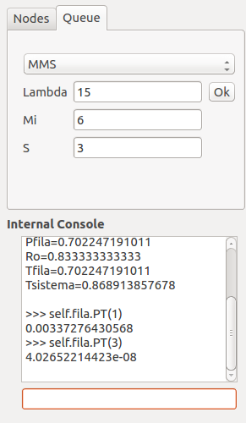
MEk1
queue.MEk1(Lambda, Mi, K).Nfila()
queue.MEk1(Lambda, Mi, K).Nsistema()
queue.MEk1(Lambda, Mi, K).P0()
queue.MEk1(Lambda, Mi, K).Ro()
queue.MEk1(Lambda, Mi, K).Tfila()
queue.MEk1(Lambda, Mi, K).Tsistema()

MMSN
queue.MMSN(Lambda, Mi, S, N).Nfila()
queue.MMSN(Lambda, Mi, S, N).Nsistema()
queue.MMSN(Lambda, Mi, S, N).P(n)
queue.MMSN(Lambda, Mi, S, N).P0()
queue.MMSN(Lambda, Mi, S, N).Pfila()
queue.MMSN(Lambda, Mi, S, N).Ro()
queue.MMSN(Lambda, Mi, S, N).Tfila()
queue.MMSN(Lambda, Mi, S, N).Tsistema()

MD1
queue.MD1(Lambda, Mi).Nfila()
queue.MD1(Lambda, Mi).Nsistema()
queue.MD1(Lambda, Mi).P0()
queue.MD1(Lambda, Mi).Ro()
queue.MD1(Lambda, Mi).Tfila()
queue.MD1(Lambda, Mi).Tsistema()

MG1K
queue.MG1K(Lambda, Mi, Variance, K).Mi_h()
queue.MG1K(Lambda, Mi, Variance, K).Mi_l_h()
queue.MG1K(Lambda, Mi, Variance, K).Pk()
queue.MG1K(Lambda, Mi, Variance, K).Pk_l()
queue.MG1K(Lambda, Mi, Variance, K).Ro()
queue.MG1K(Lambda, Mi, Variance, K).Throughput()
queue.MG1K(Lambda, Mi, Variance, K).Z()
queue.MG1K(Lambda, Mi, Variance, K).r()

MMS
queue.MMS(Lambda, Mi, S).Nfila()
queue.MMS(Lambda, Mi, S).Nsistema()
queue.MMS(Lambda, Mi, S).P(n)
queue.MMS(Lambda, Mi, S).P0()
queue.MMS(Lambda, Mi, S).PT()
queue.MMS(Lambda, Mi, S).Pfila()
queue.MMS(Lambda, Mi, S).Ro()
queue.MMS(Lambda, Mi, S).Tfila()
queue.MMS(Lambda, Mi, S).Tsistema()

